Sheet1
Государственное предприятие "СтройМедиаПроект"

Р/сч: BY45 AKBB 3012 6000 0008 1510 0000 в ЦБУ N 510 ОАО "АСБ Беларусбанк" в г.Минске 220029, г.Минск, ул. Куйбышева, 18 код AKBBBY2X, УНП:100299864

Адрес: 220123, г.Минск,ул. В. Хоружей,13/61, тел.: 2886093(приемная); 2886088 (ком. отдел); 3962351(подписка); 3348979(техн. карты и декларирование) 2377372 (сертификация)

СЧЕТ № 323-РСГ от 08 Декабря 2020 г.

Плательщик: |  | (адрес)

Цель приобретения: Для собственных нужд

Оплатив настоящий счет. Вы соглашаетесь с условиями публичного договора на подписку, размещенного на портале www.smp.by
Основание: Подписка на РСГ на 1 пг 2021 г.
Подписка на 2021 год

№ | Наименование товара | Единица изме- рения | Коли- чество | Цена | Сумма | ставка НДС, % | сумма НДС | Всего с НДС
1 | "Республиканская строительная газета" на 1 полугодие 2021 года (№1-24) | шт | 1 | 81.60 | 81.60 | 20% | 16.32 | 97.92
 |  |  |  | Итого: | 81.60 |  | 16.32 | 97.92
Сумма НДС: Шестнадцать рублей 32 копейки

Всего к оплате на сумму с НДС: |  | 97 | рублей |  | 0.92 | копейки

Срок оплаты до 25.12.2020

Издание «Республиканская строительная газета» - №1-4 - январь 2021 г., №5-8 – февраль 2021 г., №9-12 - март 2021 г., №13-16 – апрель 2021 г., №17-20 – май 2021 г., №21-24 – июнь 2021 г., №25-28 – июль 2021 г., №29-32 – август 2021 г., №33-36 – сентябрь 2021 г., №37-40 –октябрь 2021 г., №41-44 – ноябрь 2021 г., №45-48 – декабрь 2021 г.

Для получения печатного издания в назначении платежа платежного поручения заполните графу "плательщик", указав наименование (фио), адрес доставки, свой e-mail и контактный телефон, а также "Количество" в таблице на нужное число экземпляров.
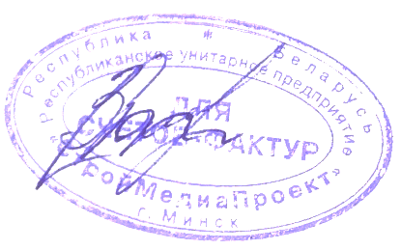
Специалист по маркетингу и рекламе |  |  |  |  |  | (Заранчук Т.В.)

